상품제안서
A4 버클 메모바인더 볼펜set | 상품코드: S05634

 |  |  |  |  |  |  | 02-713-8555 | www.synergygift.co.kr
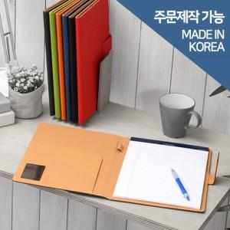 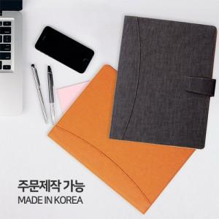

【상세/제작정보】 | <p>※금형비 별도 상품입니다.</p>

【인쇄/포장옵션】 | 불박 / 포장지포장

【공급단가】 | 수량 | 30~ | 100~ | 300~ | 500~ | 1,000~
*VAT별도 | 단가 | 23,320원 | 20,410원 | 19,620원 | 18,840원 | 18,360원

【상품 URL】 | https://www.synergygift.co.kr:443/src/goods_detail.php?gdno=10601

